상품제안서
[송월타올] 스페셜라인 테니스 수건 페이스 타올 3매선물세트 | 상품코드: F07425

 |  |  |  |  |  |  | 02-412-0044 | www.easy1.co.kr
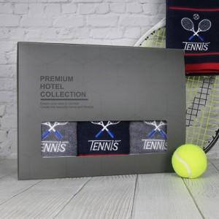

【상세/제작정보】 | 자수인쇄의 경우 인쇄 크기, 난이도 등에 의해 추가비용이 발생될 수 있기 때문에 주문 전 문의 바랍니다.

【인쇄/포장옵션】 | 자수, 나염인쇄 / 포장불가능

【공급단가】 | 수량 | 100~ | 300~ | 500~ | 1,000~ | 2,000~
*VAT별도 | 단가 | 18,870원 | 18,580원 | 18,150원 | 17,420원 | 16,690원

【상품 URL】 | https://dev.easy1.co.kr:443/src/goods_detail.php?gdno=7425

